POLO
北京探路者户外用品股份有限公司核价单
款式图 | 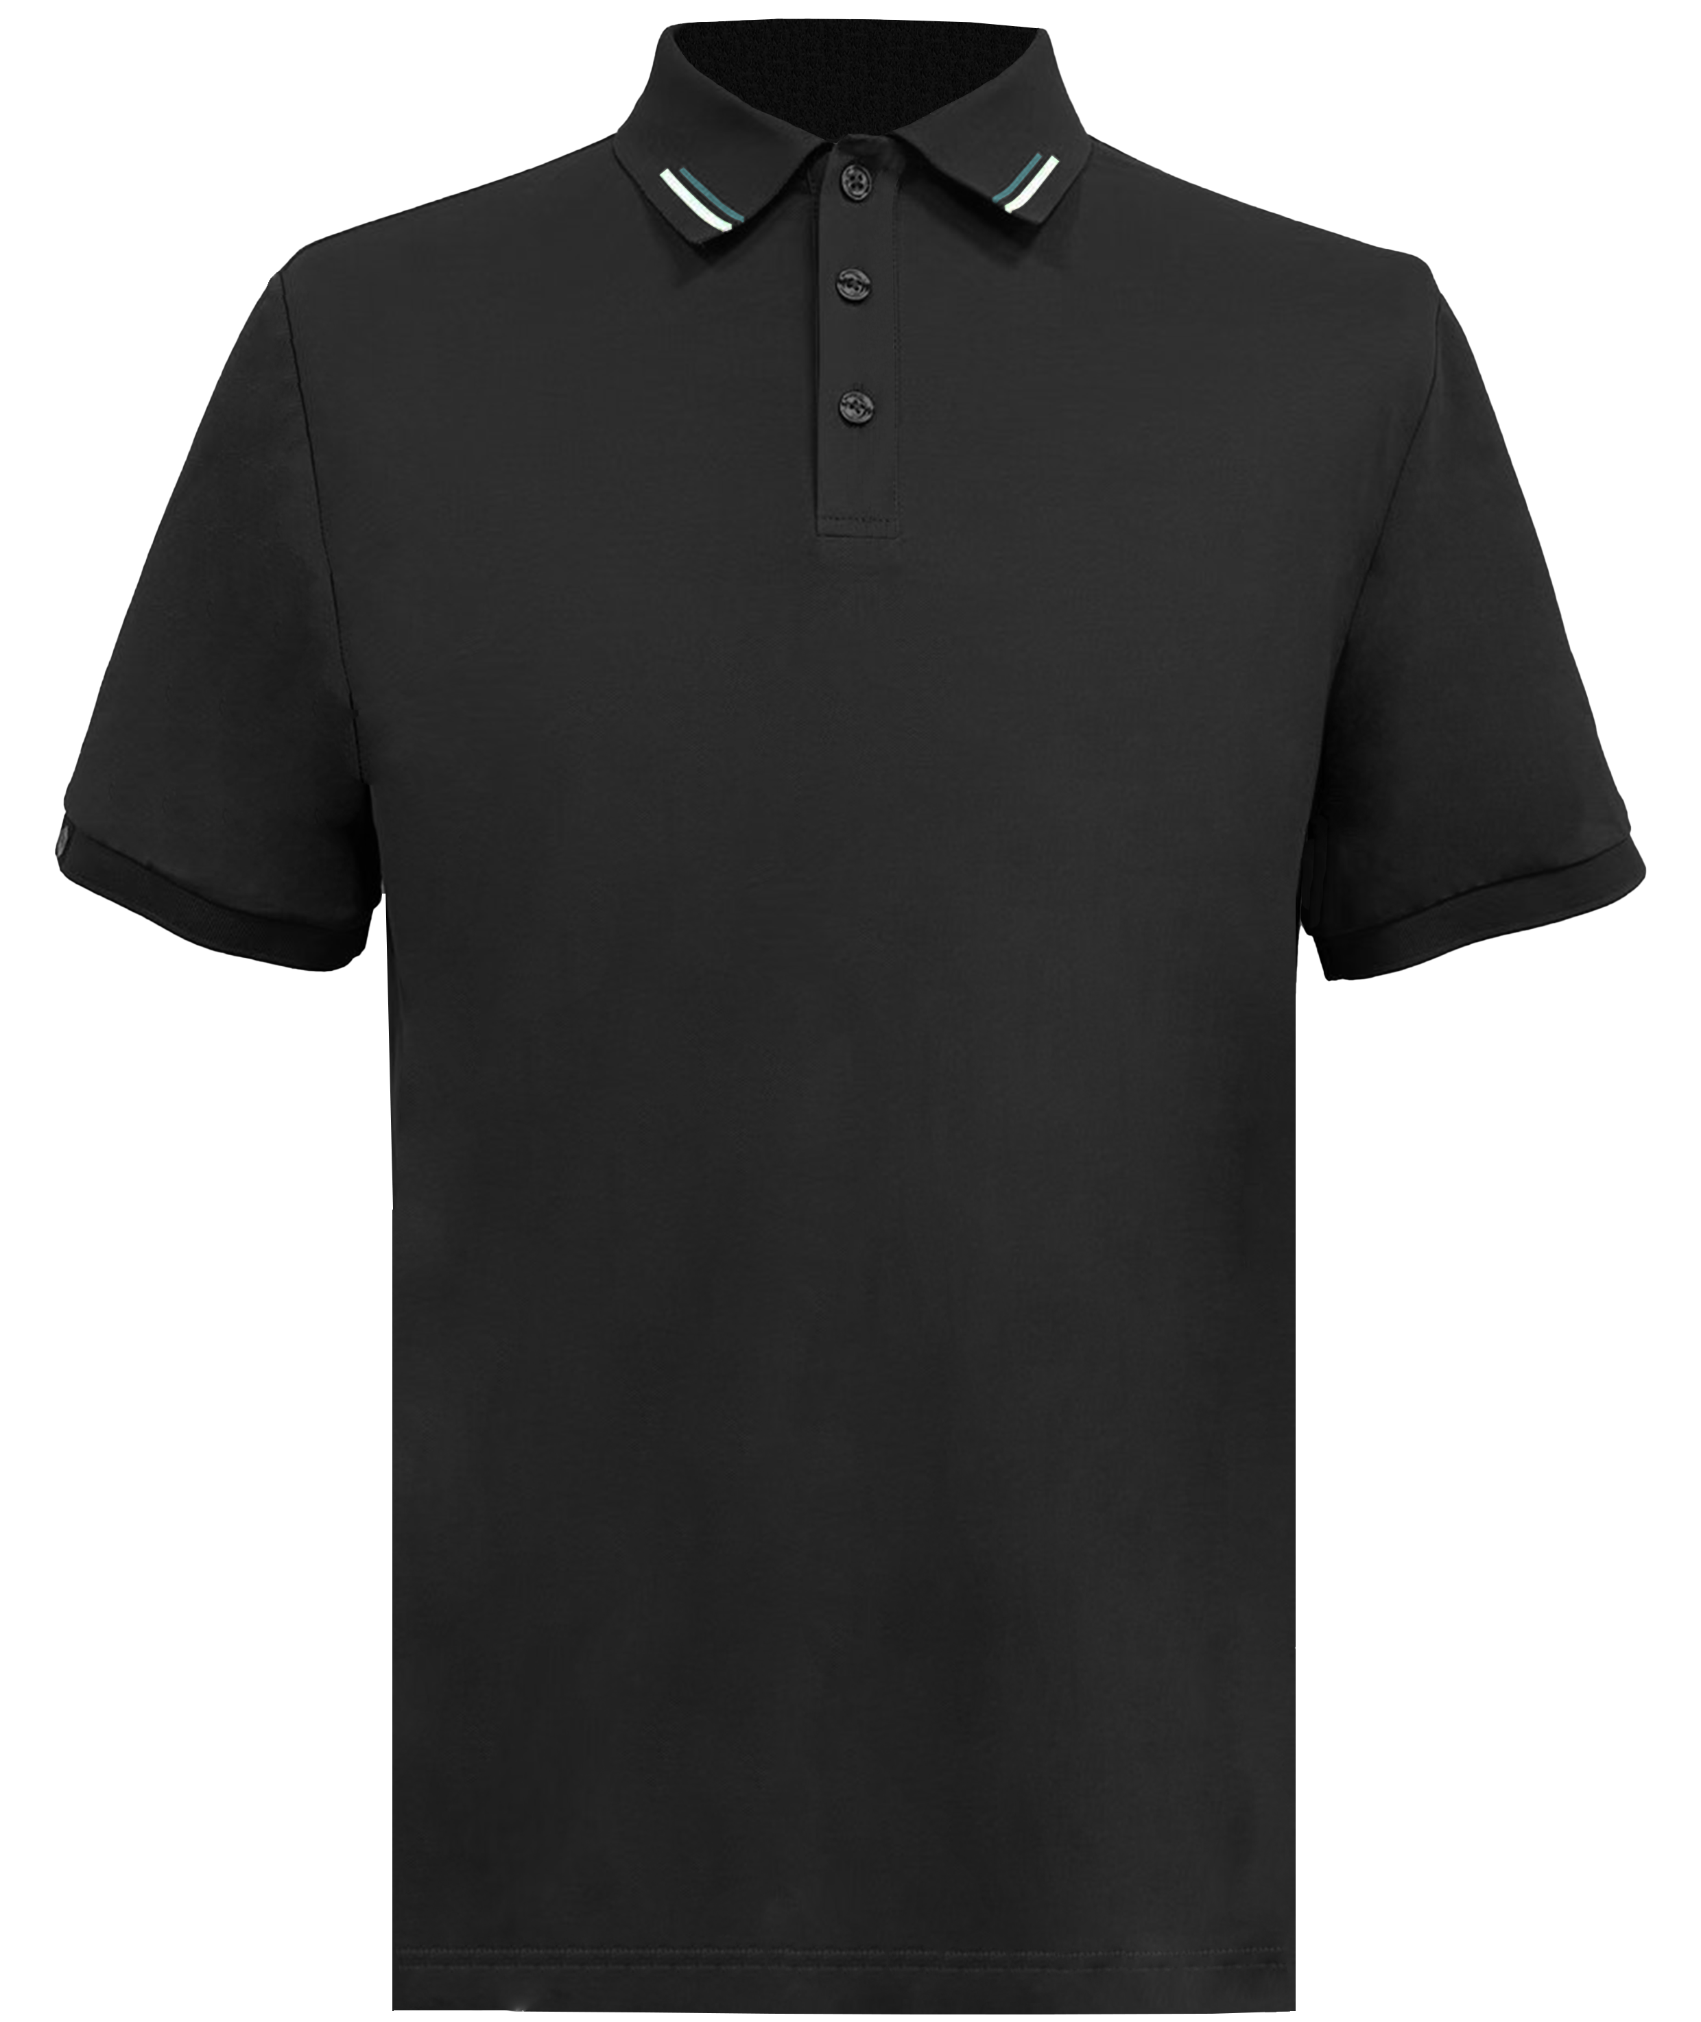 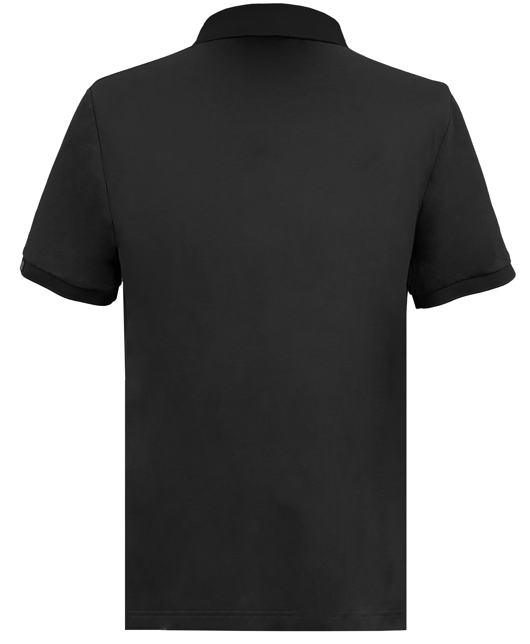 |  |  |  |  | 款式名称： | 短袖POLO |  | 渠道： |  | 开发季： |  | 生产工厂： | 江阴南泰
 |  |  |  |  |  | 成衣编号： | LT2024112101 |  | 品牌： |  | 开发类型： |  | 生产数量：
 |  |  |  |  |  | 设计师： |  |  | 事业部： |  | 开发工厂： | 江阴南泰 | 审核日期：
 |  |  |  |  |  | 开发员： |  |  | 系列： |  | 制单日期：
 | 物 料 信 息 |  |  |  |  |  |  |  | 采 购 信 息
序号 | 物料类型 | 物料名称 | 物料编号 | 成分 | 应用部位 | 规格1（面料可裁幅宽、辅料型号等） | 规格2（面料克重、辅料长度等） | 单位 | 单耗 | 损耗 | 单价 | 金额(元) | 费用占比 | 供应商
1 | 面料 | 锦氨珠地 | NTHD20241121 | 85%锦纶15%氨纶 | 大身 | 160cm | 165g | 米 | 0.780 | 100% | 20.0000000 | ¥15.60 | 29.77%
2 | 辅料 | 螺纹 |  | 94.5%聚酯纤维5.5%氨纶 | 领口/袖口 | 150D*2+75/40*2 | / | 套 | 1.000 | 100% | 6.5000000 | ¥6.50 | 12.40%
3 | 辅料 | 衬布 |  | 100%聚酯纤维 | 门襟 | / | / | 套 | 0.100 | 100% | 5.0000000 | ¥0.50 | 0.95%
4 | 辅料 | 透明肩带 |  | 100%聚酯纤维 | 肩缝 | / | / | 件 | 1.000 | 100% | 0.1000000 | ¥0.10 | 0.19%
5 | 辅料 | 四眼扣 |  | 100%聚酯纤维 | 门襟 | 1.1cm | / | 件 | 4.000 | 100% | 0.5000000 | ¥2.00 | 3.82%
6 | 辅料 | 缝制线 |  | 100%聚酯纤维 | 大身 | / | / | 件 | 1.000 | 100% | 0.4000000 | ¥0.40 | 0.76%
7 | 吊牌及包装 |  |  |  | 成衣 | / | / | 件 | 1.000 | 100% | 2.0000000 | ¥2.00 | 3.82%
8 | 厂供物料 | 拷贝纸/袋贴/箱贴/纸箱 |  |  | 成衣 | / | / | 件 | 1.000 | 103% | 0.3000000 | ¥0.31 | 0.59%
9 | OEM款式 | LOP价格(直接人工+税金+利润+运费) |  |  | 成衣 | / | / | 件 | 1.000 | 100% | 25.0000000 | ¥25.00 | 47.70%
10 | 最低起订量 | 1000 |  |  |  |  |  |  |  |  |  | ¥52.41

 | 行数可自行添加；LOP按照5000-7999件的订单量计算。 运费参考：仓库地点天津、太仓各占一半. 物料类型一列可更改内容。

